Instrucciones
Encabezado
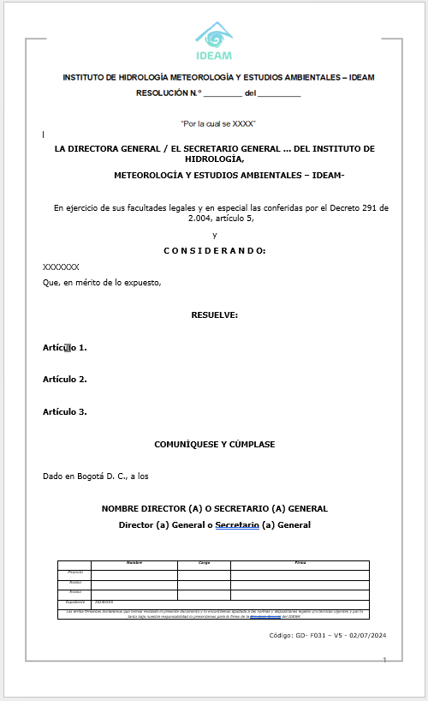
Epígrafe
 |  |  | Código: GD-F030
 | Formato control numeración de resoluciones

Competencia
 |  |  | Versión: 03
 |  | GESTIÓN DOCUMENTAL | Vigencia: 04/11/2025
INSTRUCCIONES
Parte considerativa / Motivada
No. Resolución / Encabezado | Va primero la palabra “RESOLUCIÓN" denominación del acto, la cual debe ir en mayúsculas, que es el nombre oficial del documento, posteriormente se dejará un espacio suficiente para el número y la fecha de expedición.
Fecha | Fecha de Generación de la Resolución
Parte dispositiva
No. Radicado Memorando | Número asignado automaticamente por el aplicativo Orfeo.
Fecha inicio del mandato
Epígrafe | Es este espacio de indica el contenido o tema de la Resolución y se debe tener encuenta: Que en le epigrafe se indica el contenido de la norma a tratar o aplicar como objeto de la resolución y debe dar una idea lo más clara posible del contenido del acto. Si es una resolución de modificaciones de mencionara número y año de todos los actos modificar.
Firma
Dependencia Solicitante | Se escribe el nombre de la dependencia que proyecto la resolución.
Funcionario que solicita | Nombre del funcionario quien solicita el acto.
Nombre de quien suscribe el acto | Nombre del funcionario quien suscribe el acto.
Observación | Indicaciones anulación de numeración o nota de complemento.

 |  |  |  | Ejemplo de esquema de resolución

